3Sep
No. | Problem | Comment | Status
1 | 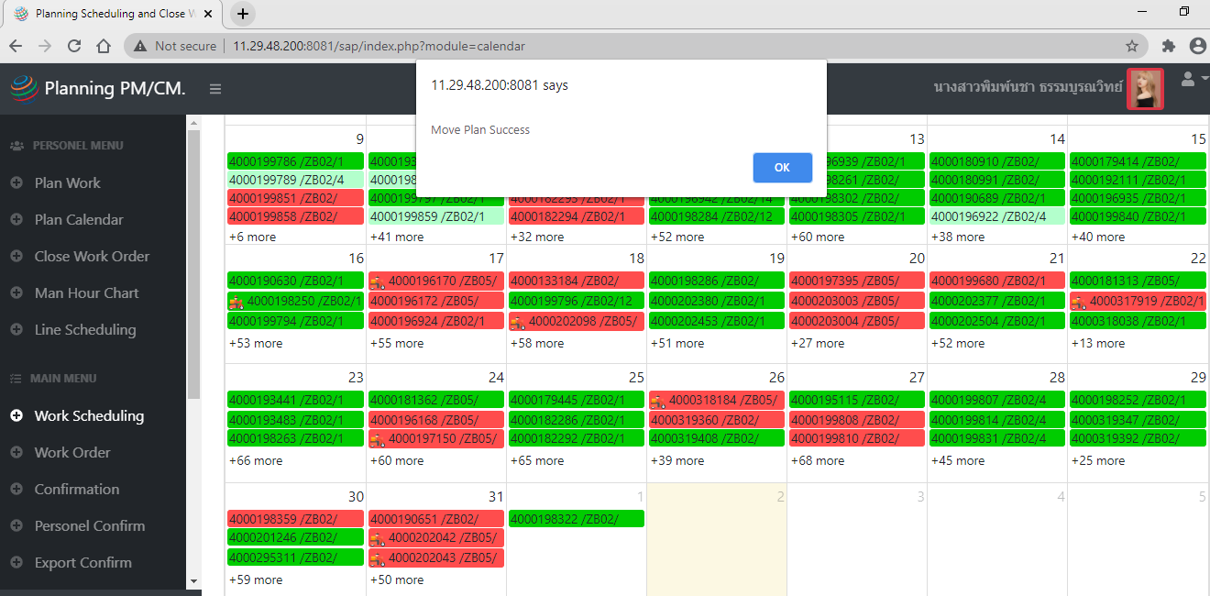 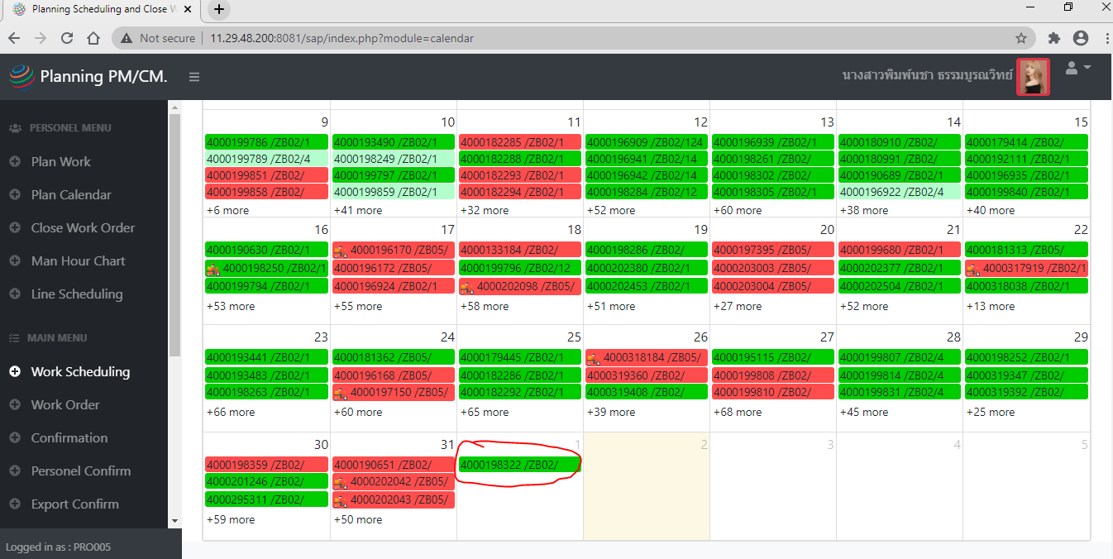 Move แผนสีเขียวได้อยู่ ตามหลักต้อง Move แผนสีเขียวไม่ได้แล้ว | ทดลองย้ายล่าสุดวันที่ 8-Sep-20 | Done
 |  | WO 4000326955
 |  | ยังสามารถย้ายใบวีเขียวได้อยู่ และ Refresh แล้วยังอยู่ที่เดิมไม่ได้
 |  | ย้ายกลับวันที่เดิมนะคะ
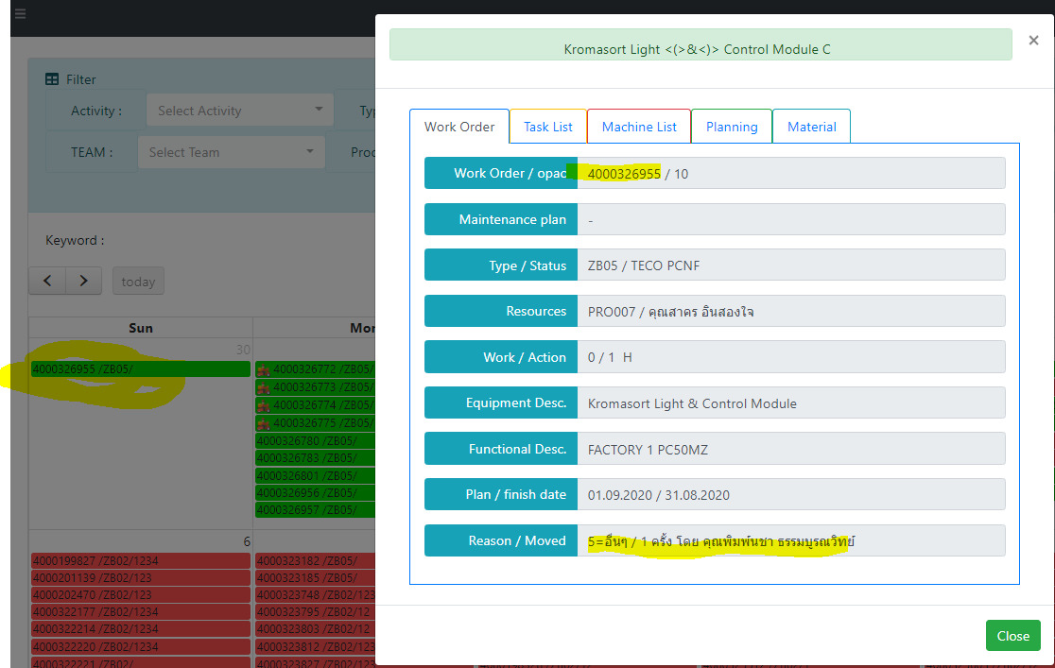

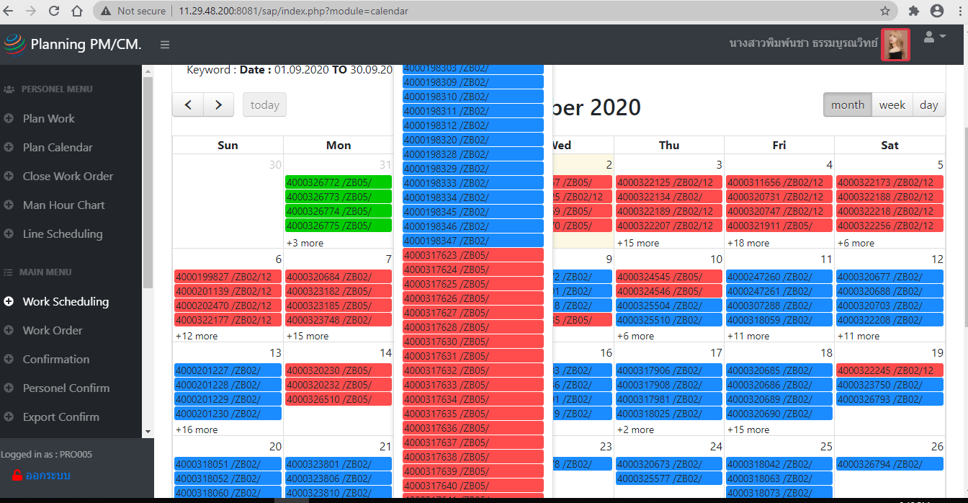
2 | ขอเพิ่มสัญลักษณ์ในแต่ละ Work order ที่ถูกย้ายไปวันที่อื่น ด้วยนะคะพี่ไก่
 | ** หมายถึง Move ในเดือนเดียวกัน | ** ตกลงว่าให้ทุกๆใบงาน WO ที่มีการย้าย ไม่ว่าจะในเดือนเดียวกัน | Done
 |  | หรือข้ามเดือนให้เปลี่ยนสีเป็นสีเหลืองทั้งหมด


3 | User นี้อัพเดทวันเกิดไป ใช้งานไม่ได้อีกเลยค่ะ |  | Done
 |  | แก้ไขเรียบร้อย เนื่องจากใส่ Format วันที่ไม่ได้เลือกตามปฏิทิน
 |  | ตอนนี้สามารถใช้งานได้แล้ว

4 | เจอแผนที่ขึ้น .00 แบบนี้อยู่นะคะ

 |  | แก้ไขแล้วเรียบร้อย

 |  | ***ให้เปลี่ยน format IW37N ให้ตัวเลขไม่มีทศนิยมก่อนอัพโหลดเข้า App

5 | ขอเพิ่มตัว Assign งานให้ Production และเพิ่ม ตัวกรอง Production ตรง Fitler
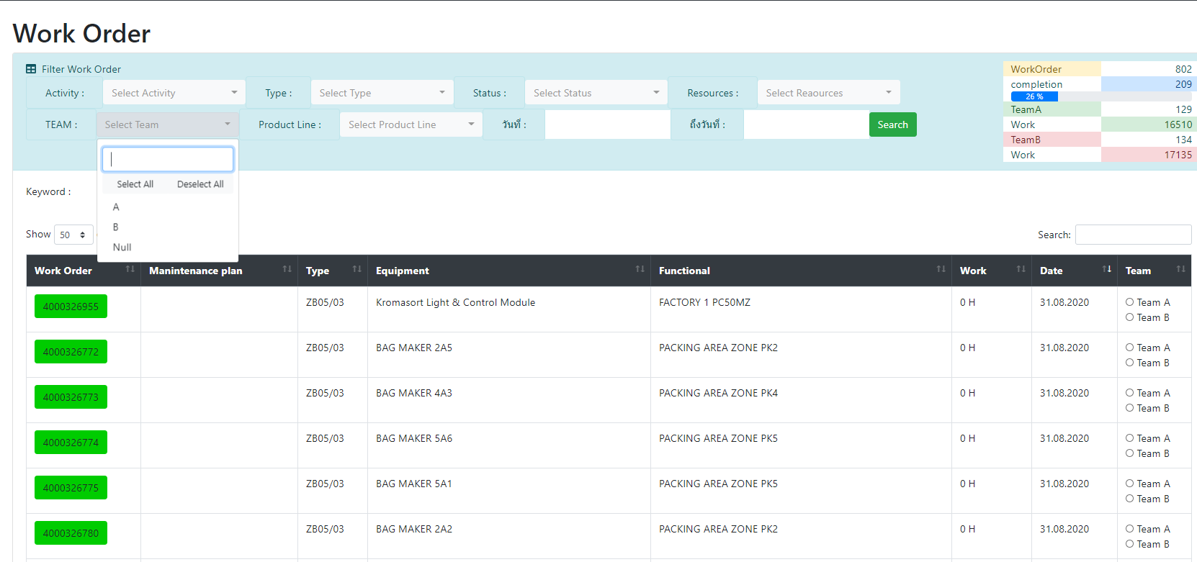

 |  | เพิ่ม อีกตัวเลือกอีกตัว เป็น "P" หมายถึง Production | Done

เพิ่มตัวกรอง Production

เพิ่มตัว assign งานให้Production

6 | % Utilization ของช่างยังเกิน 100%
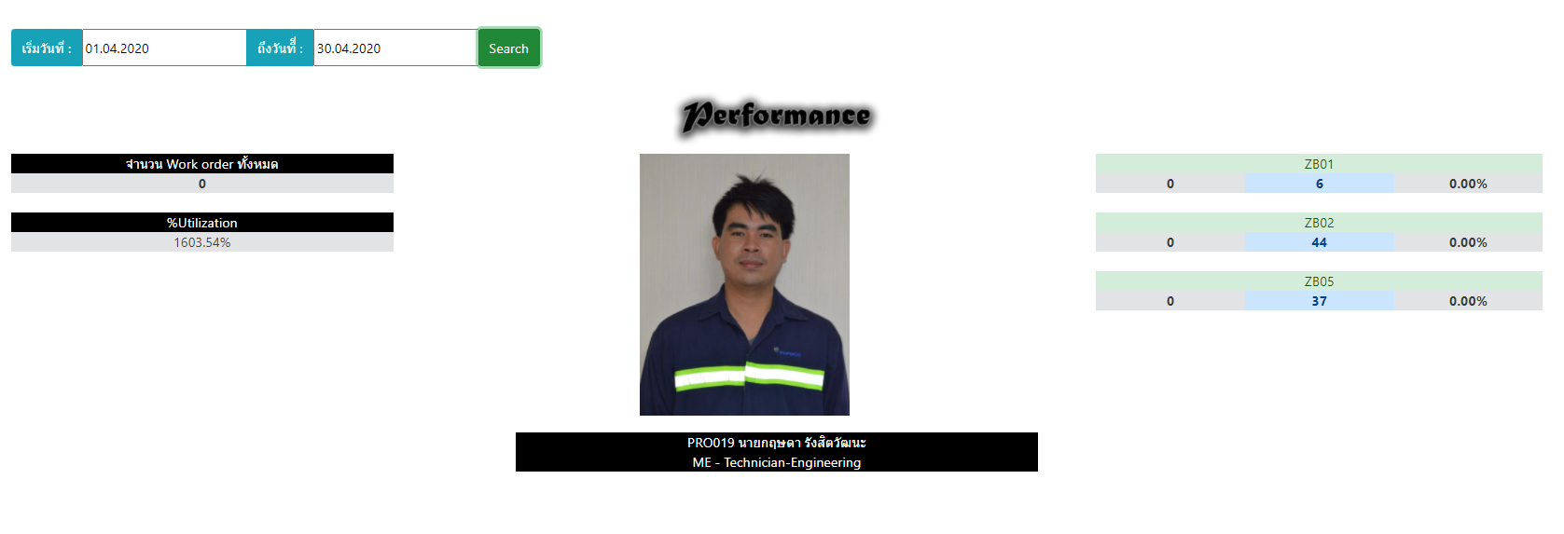

 |  | ยังแก้ไม่ได้

% Utilization เกิน100

7 | หน้า Scheduling ไม่โชว์ข้อมูลเดือน Jan แต่ Upload IW37N ไปแล้ว
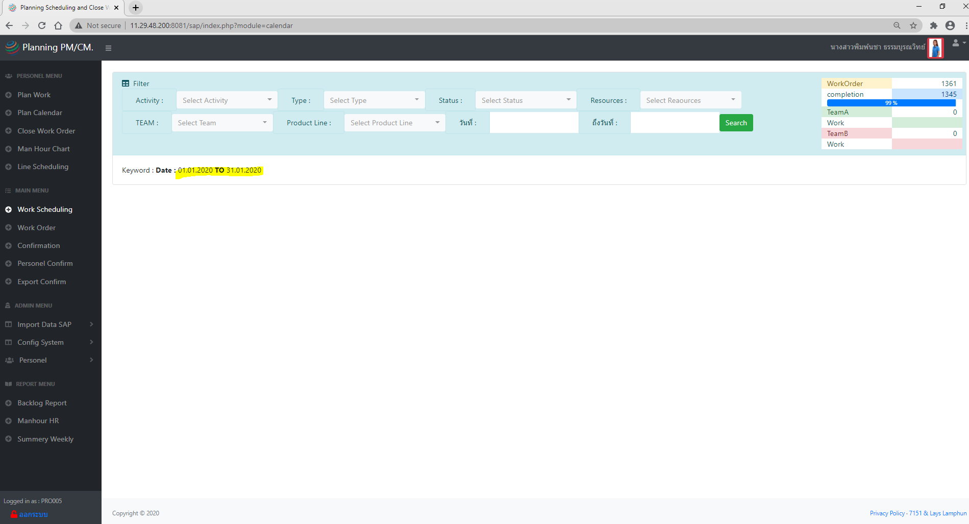

 |  | แก้ได้เฉพาะเดือน Jan
 |  | ส่ง IW37N เดือนที่ยังไม่แสดงหน้า scheduling ส่งให้พี่ไก่อีกรอบ

4Sep
No. | Problem | Comment | Status
1 | หลังจากช่าง confirmปิดงาน ใส่เวลาทำงาน และรูปมาใน Work order ใบที่เป็นสีเขียว หรือขึ้นเลข 4 แล้ว
 | - สามารถดูresult รูปและเวลาที่ช่างทำใน Work order เพื่อให้หัวหน้างานสะดวกในการเช็ค และดูผลการทำงาน
 | - โดยเพิ่มอีก 1 tap โชว์รูปและเวลา หรือ มีปุ่ม click เพื่อให้ลิ้งค์ไปหน้า confirm ในเมนู confirm เพื่อดูรูปได้ไหมคะ | ยังไม่เสร็จ

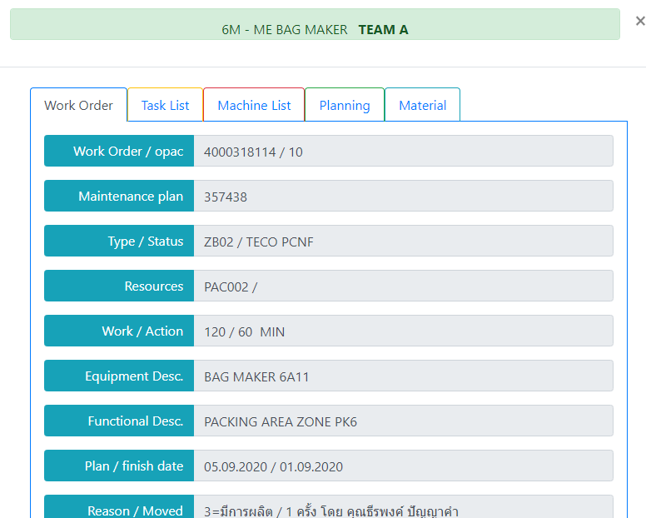
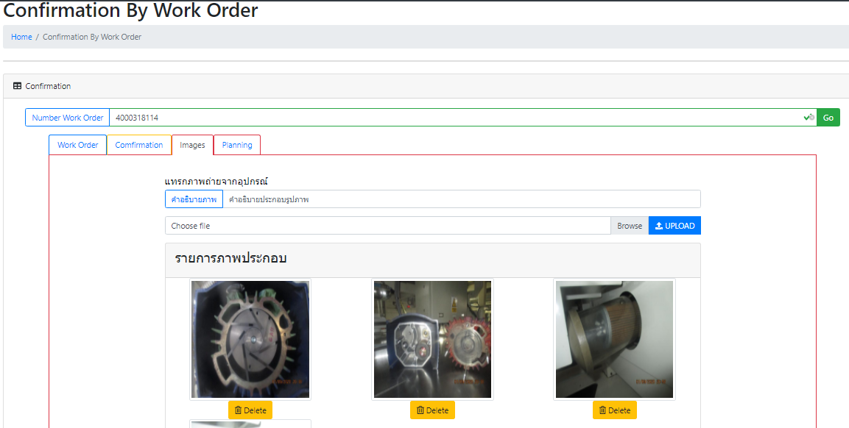

Result

ถ้าเพิ่มรูปและเวลามาใน tap result อีก tap ได้
หรือเพิ่มปุ่มกด click ไปเด้งโชว์ในหน้า Confirmation ได้ไหมคะ แบบไหนง่ายและไม่กระทบกับการประมวลโปรแกรมมากกว่ากัน

2 | ช่างอยากทราบประวัติการทำงานโดย เห็นใบงานทุกใบที่ได้รับมอบหมาย หรือ มีชื่อในใบงานทุกใบ เป็นหน้า calendar
 | เนื่องจากตอนดู scheduling จะยังเห็นใบงานอยู่ แต่เมื่อช่างปิดงานไปแล้ว ใบงานใบนั้นจะหายออกไปจากหน้า calendar ใช่ไหมคะ
 | และจะโชว์เป็น list ที่ Status เปลี่ยนเป็นสีเขียวแล้วจาก SAP ในหน้าเมนู Close WO นี้ใช่ไหมคะ
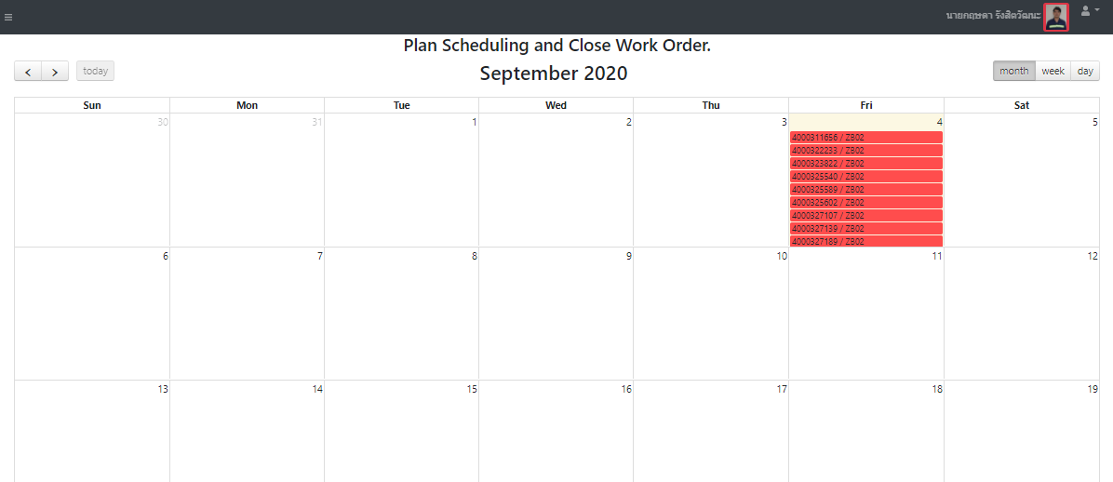
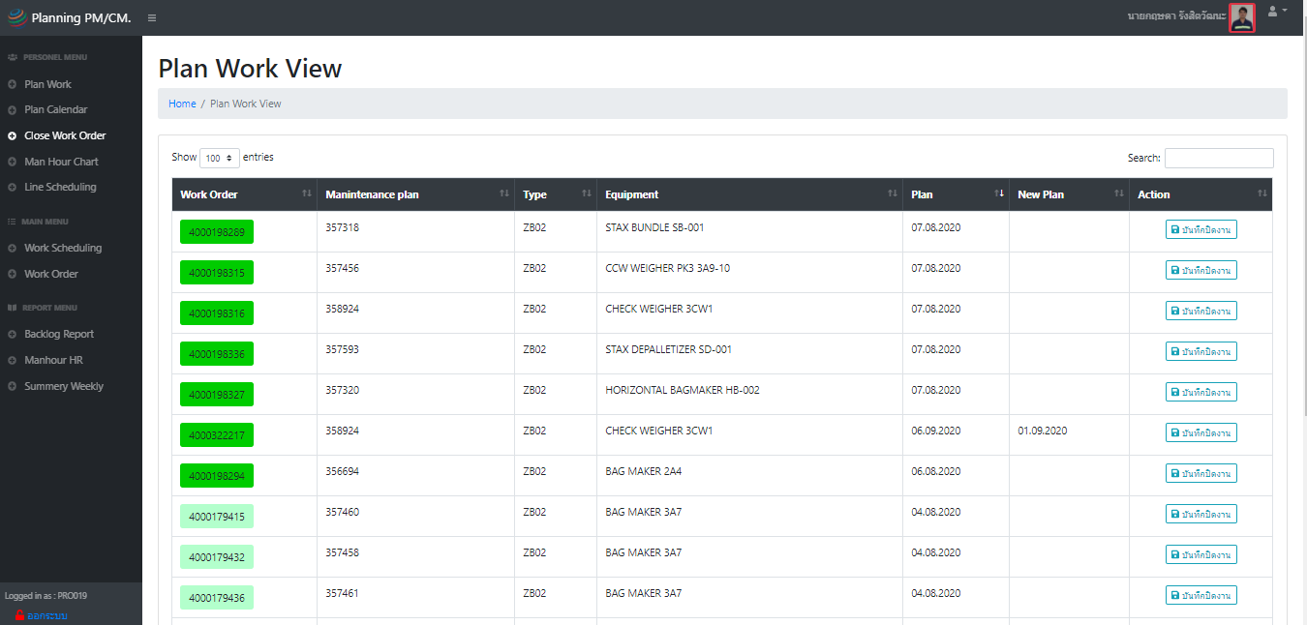
 |  | เพิ่มเมนูของช่างในส่วน Personal menu
 |  | " Work History"
 |  | แสดงทุก Status สี

 |  | และเพิ่ม Tap planing menu ให้ช่างเห็นว่า
 |  | วางแผนให้ใครทำบ้าง
 |  | ถ้าใบงานนั้นมีเลข 3 ขึ้นแล้ว หัวหน้าสามารถ
 |  | ปิดเลข 4 ได้เลย
ถ้าลงเวลาทำงานแล้ว ใบงานนั้นจะหายไปจากหน้านี้ใช่ไหมคะ
และจะไปโชว์ในเมนู close Wo ก็ต่อเมื่อ update status มาจาก SAP และเป็นสีเขียวแล้วเท่านั้น
** แต่บางที น้องแก้วไม่ได้อัพเดท real timeตลอดเวลา ทำห้ใบที่ปิดงาน step 4 สีแดงแต่ยังไม่เปลี่ยน Status สีเขียวจะไม่โชว์ใน history จึงอยากเพิ่มให้ช่างเห็นทุกใบ ไม่ว่าจะเป็น status สีอะไร ก็ใช้โชว์เป็นหน้า calendar ค่ะ

3 | ในเมนู close WO นี้ หมายถึงเสร็จสินทุก Step แล้วใช่ไหมคะ แต่ใบงานทำไมช่างยังสามารถ ลบเวลา confirm ได้อยู่ จริงๆ ต้องแก้ไขอะไรไม่ได้แล้วใช่ไหมคะ

 |  | ยังไม่เสร็จ
 |  | เพิ่มเวลาทำงานของเพื่อนเอามาโชว์ด้วย

4 | และการกรอง Resource บน filter ชื่อช่าง จะไม่สามารถดู WO ได้เลย ไม่มีข้อมูลขึ้น อยากให้สามารถกรอง resoruce ได้จากชื่อที่ปิดงานทุกใบมาโชว์ค่ะ
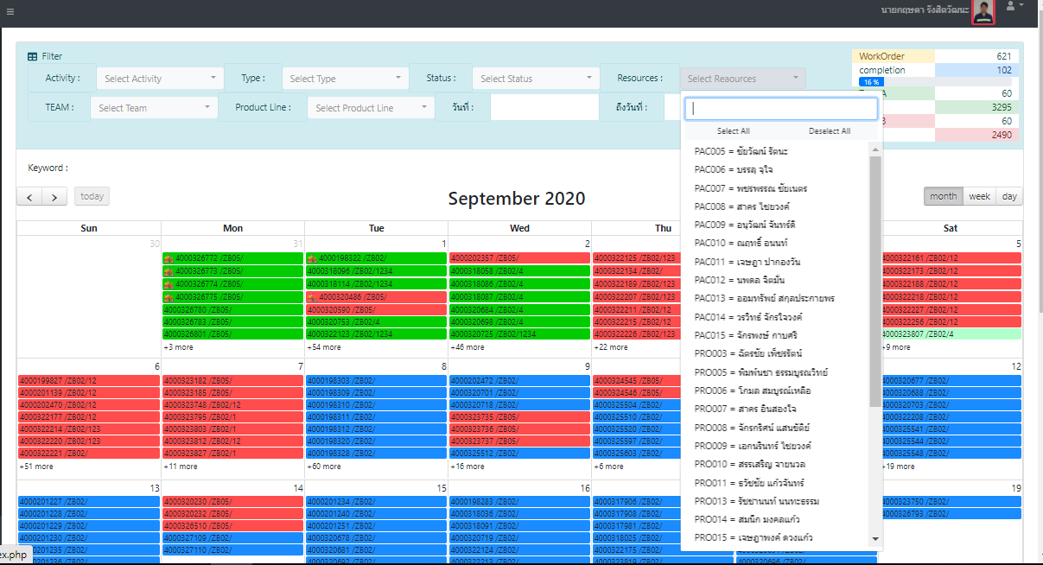

 |  | กรองได้จาก IW37N เท่านั้น สำหรับ ZB05 เท่านั้น | Reject

อยากให้กรองเฉพาะชื่อช่างคนนั้น แล้วแสดงทุกใบที่มีชื่อเค้าทำงาน ปิดงานอยู่
เหมือนเป็น History ของช่างแต่ละคน
แสดงทุกสถานะ

5 | ในหน้า scheduling ของช่าง อยากทราบว่าใบงานนั้นมีเพื่อนที่ถูก assign งานพร้อมกัน เข้ามาลงเวลาหรือยัง โชว์เป็น %
 | จะได้ตามเพื่อนได้ว่ายังไม่มาปิดงาน และทราบว่าใครถูก assignให้ทำด้วยกัน

 | *** หมายถึง ใบงานนั้นถ้ายังปิด ลงเวลายังไม่ครบทุกคนให้ค้างไว้ในหน้า scheduling ก่อนเพื่อให้ตามกันได้

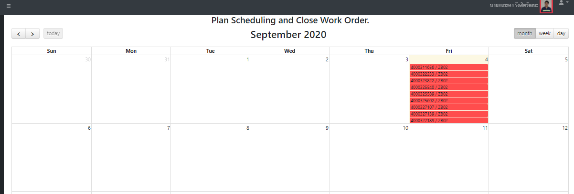

50%

33%

ถ้ายังปิดงานไม่ครบทุกคนที่หัวหน้า assignมาให้ ให้แสดง % ด้านหลังแต่ละใบว่าconfirm ไปกี่% แล้ว ในหน้า scheduling ของช่าง
*** และถ้า confirm ครบถึง Step 4 เลข % ถึงหายไป

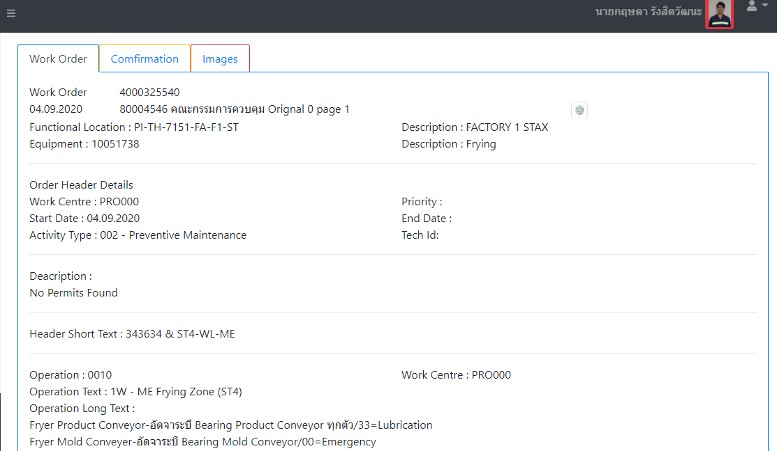
Planning

และclick เข้าไปดูสามารถเห็นอีก tap เหมือนของหัวหน้างาน ว่า assignให้ใครบ้าง แสดงรายชื่อคนที่ถูก assignทั้งหมด
** มีเครื่องหมาย โชว์หลังชื่อที่ลงเวลาแล้ว

8Sep
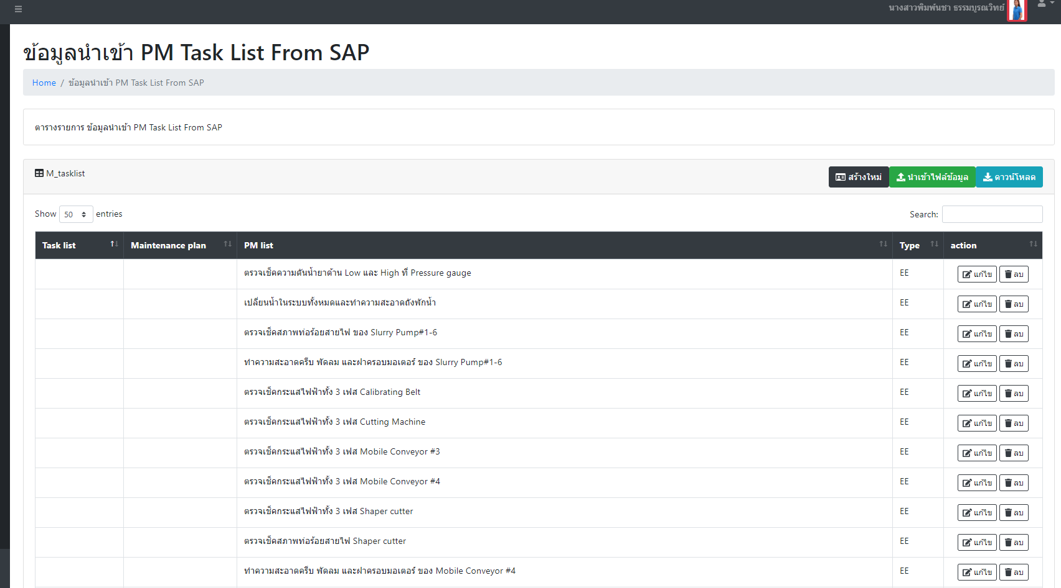
No. | Problem | Comment | Status
1 | เวลาเราจะแก้ไข task list เราจะต้องเลือกแก้ทีละ บรรทัดของ 1 เลข task list
 | หลังจากเราแก้ไข แล้วกด Save โปรแกรม จะต้องเด้งกลับไปหน้าแรกเสมอ หาไม่เจอว่าเมื่อกี๊แก้เลขไหนไป
 | อยากให้โปรแกรมค้างอยาหน้าเดิมที่แก้ไขเมื่อกี๊ ไม่ต้องรอโหลดแล้วกลับไปที่หน้าแรกนะคะ | แก้ไขใหม่ให้
 |  | ระบบจะจำข้อมูลที่อัพโหลดเข้าไปใหม่เท่านั้น
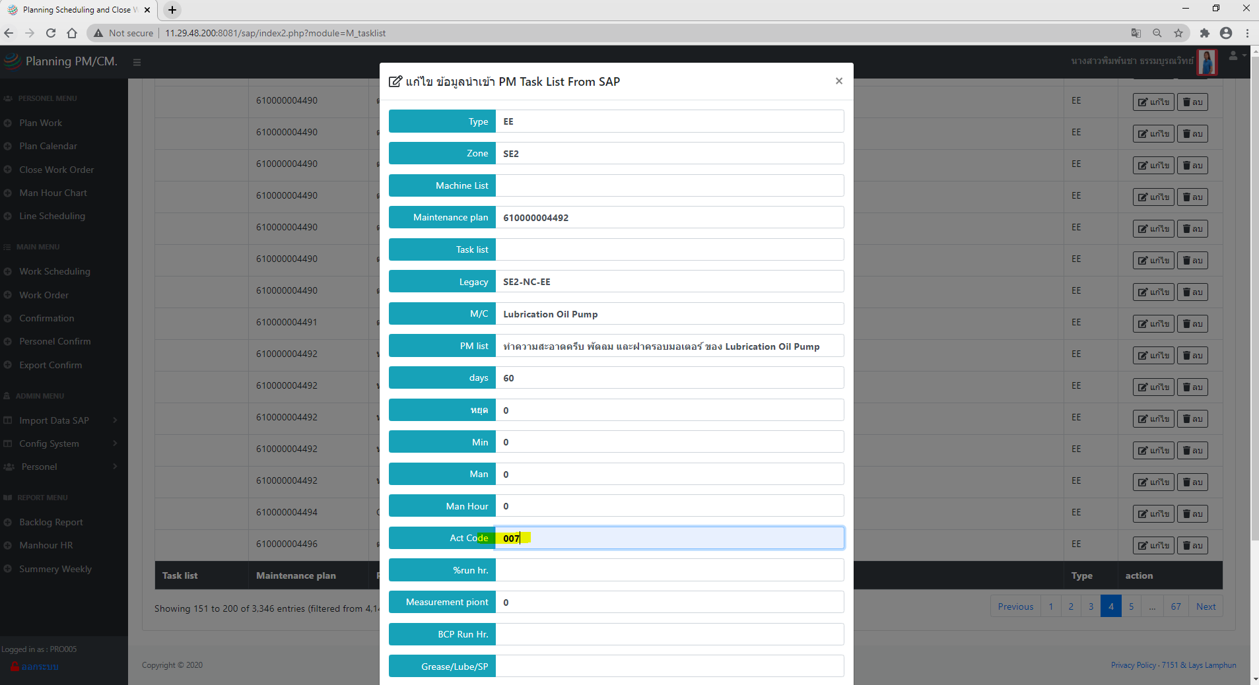

หลังจากกด แก้ไขข้อมูล Save มันจะต้องเด้งกลับไปที่หน้าแรกเสมอ

15Sep
No. | Problem | Comment | Status
1
 | เช็คและแก้ไข เวลา /จำนวน WO ให้ตรงตามที่กรอง

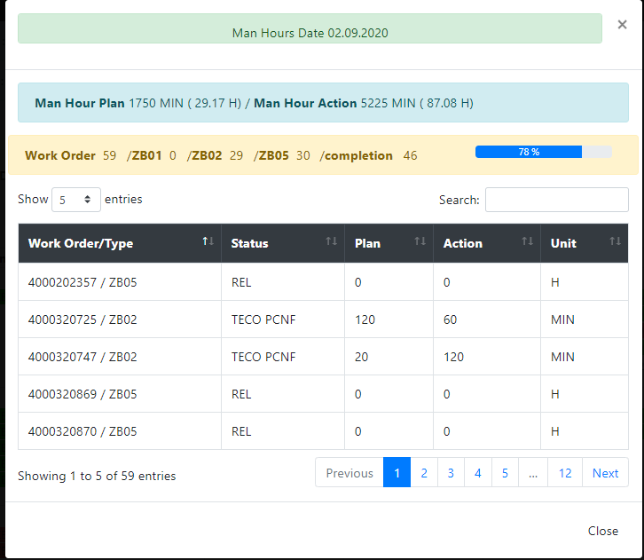
 |  | ยังไม่ได้แก้

2 | หน้า scheduling ให้แสดง จำนวน % complete มุมขวา
 | ตามตัวกรอง วันที่ที่เลือก
 | ** รวมทั้งงาน ที่plan แล้วยังไม่ปิด และงานที่ปิดตามวันที่จริง | จะแก้ให้ภายในอาทิตย์นี้เลย
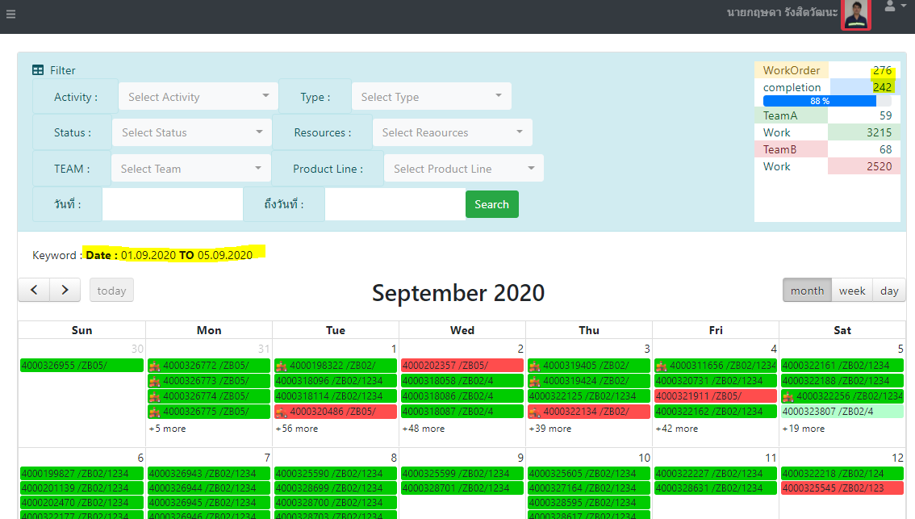

3 | แก้ไข user จี๋และน้องแก้วให้สามารถ export confirm report ได้ทั้งหมด
 | โดยที่ไม่ต้อง log in เข้า user admin คนที่กด final confirm
 | User : 80004584
 | User : 40220658

